750kVA

 |  |  | GOVERNO DO ESTADO DO PIAUÍ
 |  |  | SECRETARIA DE ESTADO DA SAÚDE
 |  |  | NÚCLEO DE INFRAESTRUTURA EM SAÚDE - NIS

RECAPACITAÇÃO DA SUBESTAÇÃO ABRIGADA E SUBSTITUIÇÃO DE UM TRANSFORMADOR DE 300kVA POR UM 750kVA
E/F: SECRETARIA DE SAUDE.
LOC: CENTRO ADMINISTRATIVO - BLOCO A
MUNICÍPIO: TERESINA -PI

ITEM | REFERÊNCIA | CÓDIGO | DESCRIÇÃO | UNID. | QUANT | P. UNIT | P. TOTAL
 |  |  | MATERIAIS
1 | COMP ANEXA |  | BARRAMENTO DE COBRE SEÇÃO RETANGULAR - 101,60x10,70MM (4."x1/4") | MT | 5.00 | 397.39 | 1,986.95
2 | SINAPI | I-880 | CABO DE COBRE ISOLADO FLEXÉVEL, 0,6/1KV-EPR OU XLPE, BITOLA 400MM2 | MT | 160.00 | 360.58 | 57,692.80 | 94621473
3 | SINAPI | 72253 | CABO, ELETRICO NU, COBRE, TEMPERA MOLE, 35MM2 | MT | 10.00 | 18.66 | 186.60
4 | SEINFRA-CE | C0860 | CONECTOR, PARAFUSO FENDIDO, KS 35 | PC | 1.00 | 7.15 | 7.15
5 | SEINFRA-CE | 858 | CONECTOR, PARAFUSO FENDIDO, KS 50 | PC | 3.00 | 15.34 | 46.02
6 | ORSE | 10433 | CHAVE SECCIONADORA TRIPOLAR COM PORTA FUSÍVEIS-15KV 400A | PC | 1.00 | 1,865.75 | 1,865.75
7 | ORSE | 8620 | DISJUNTOR TERMOMAGNÉTICO TRIPOLAR 1200A-20KA | PC | 1.00 | 2,908.75 | 2,908.75
8 | ORSE | 8936 | DISJUNTOR A VACUO MOTORIZADO COMPACTO ON BOARD, COM TC, TP E PROTEÇÃO SECUNDARIA, CLASSE DE TENSÃO 15KV, CAPACIDADE DE INTER SIMETRICA 20KA, | PC | 1.00 | 26,441.20 | 26,441.20 | 37.71
9 | SEINFRA-CE | C4035 | ELO, FUSIVEL, FORÇA, 40K | PC | 1.00 | 17.10 | 17.10 | 18.89
10 | SEINFRA-CE | c1477 | EXAUSTOR PARA SUBESTAÇÃO ABRIGADA | PC | 2.00 | 218.79 | 437.58 | 31.4
11 | ORSE | 2995+2930 | PARA-RAIO DISTRIBUIÇÃO - 12KV, TIPO POLIMÉRICO | PC | 3.00 | 150.06 | 450.18 | 88
12 | ORSE |  | SUPORTE METALICO PARA PARA-RAIO EM CANTONEIRA L 4" x 3/'16" (3,5kg) | kg | 3.50 | 28.41 | 99.44
13 | SEINFRA-CE | C2458 | TERMINAL DE COMPRESSÃO PARA CABO DE COBRE 400MM2 | PC | 11.00 | 51.75 | 569.25
14 | SINAPI | 73857/009 | TRANSFORMADOR INDUSTRIAL PARA USO ABRIGADO 13,8kV, 380/220V-750kVA, ISOLAM. E REFREG A BASE ÓLEO MINERAL, NBI 95KV | PC | 1.00 | 58,355.04 | 58,355.04
 |  |  | TOTAL DOS MATERIAIS |  |  |  | 151,063.81

 |  |  | MÃO DE OBRA
1 | COMPOSIÇÃO ANEXA |  | ELABORAÇÃO DO PROJETO (LEVANTAMENTO DA SUBESTAÇÃO EXISTENTE, CÁLCULO DE CARGAS E DEMANDA, REQUALIFICAÇÃO DA SUBESTAÇÃO JUNTO A ELETROBRÁS) | UNID. | 1.00 | 7,298.10 | 7,298.10 | 0.038372145719
 |  |  | TOTAL DOS SERVIÇOS |  |  |  | 7,298.10

 |  |  | MATERIAL |  |  |  | 151,063.81
 |  |  | MÃO DE OBRA |  |  |  | 7,298.10
 |  |  | TOTAL SEM BDI |  |  |  | 158,361.91
 |  |  | BDI (20,10 %) |  |  |  | 31,830.74
 |  |  | TOTAL COM BDI |  |  |  | 190,192.65

IMPORTA O PRESENTE ORÇAMENTO EM R$ 190.192,65 (CENTO E NOVENTA MIL, CENTO E NOVENTA E DOIS REAIS, SESSENTA E CINCO CENTAVOS)
REFERÊNCIAS DE PREÇOS: SINAPI/PI MÊS FEVEREIRO/2015 - SEINFRA-CE TAB. 023-1 DESONERADA - DEHOP SERGIPE - FEVEREIRO 2015
 |  |  | Teresina Piauí, 06 de abril de 2015.

B.D.I
 | GOVERNO DO ESTADO DO PIAUÍ
 | SECRETARIA DE ESTADO DA SAÚDE
 | NÚCLEO DE INFRAESTRUTURA EM SAÚDE - NIS

B.D.I - OBRA DE RECAPACITAÇÃO DA SUBESTAÇÃO ABRIGADA

Composição do BDI | Percentuais (%)
1. Lucro | 7.00% | 0.065
2. Administração central | 2.80% | 0.044
3. Despesas financeiras | 0.50% | 0.005
4. ISS | 1.80% | 0.025
5. PIS | 0.65% | 0.0065
6. COFINS | 3.00% | 0.03
7. INSS | 2.00%
8. SEGUROS, GARANTIAS E RISCOS | 0.56% | 0.0035

 |  |  |  | 0.20103421264
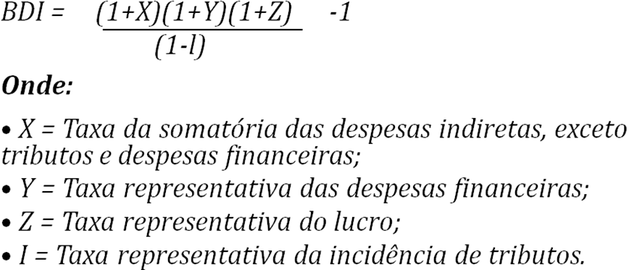

 |  |  | 20.10%
 |  |  | 21.28%

B.D.I= | 20.10%

cron
Secretaria Estadual da Saúde
 |  |  |  | GABINETE DO SECRETÁRIO

 |  |  |  | NÚCLEO DE INFRA-ESTRUTURA EM SAÚDE - NIS

 |  |  |  | COORDENAÇÃO DE INFRA-ESTRUTURA EM SAÚDE

CRONOGRAMA FÍSICO-FINANCEIRO

Obra: RECAPACITAÇÃO DA SUBESTAÇÃO ABRIGADA E SUBSTITUIÇÃO DE UM TRANSFORMADOR DE 300kVA POR UM 750kVA |  |  |  |  | Data Base: JANEIRO/2015
Endereço: CENTRO ADMINISTRATIVO - BL A - TERESINA PIAUÍ |  |  |  |  | Tipo: RECUPERAÇÃO

ITEM | DISCRIMINAÇÃO | % DO ITEM | VALOR DO ITEM | 30 DIAS |  | 60 DIAS |  | 60 DIAS |  | TOTAL
 |  |  |  | % | VALOR | % | VALOR | % | VALOR

1.00 | RECAPACITAÇÃO DA SUBESTAÇÃO ABRIGADA E SUBSTITUIÇÃO DE UM TRANSFORMADOR DE 300KVA POR UM DE 750KVA | 100.00 | 190,192.65 | 5.00 | 9,509.63 | 60.00 | 114,115.59 | 35.00 | 66,567.43 | 190,192.65

 | VALOR TOTAL DO PERÍODO (R$) | 100.00 | R$ 190,192.65 | 5.00 | 9,509.63 | 60.00 | 114,115.59 | 35.00 | 66,567.43 | R$ 190,192.65

 | VALOR ACUMULADO (R$) |  | 190,192.65 | 5.00 | 9,509.63 | 65.00 | 123,625.22 | 100.00 | 190,192.65

Teresina (PI), 06 de abril de 2015.

